商店
一. | 设计目的
 | 1. | 培养玩家花费钻石的习惯
 | 2. | 给游戏内养成道具锚定
二. | 规则概述
 | 1. | 商城出售若干个道具(固定商店，没有随机规则)，玩家需要使用钻石购买。
 | 2. | 每个出售项有折扣规则，打折力度越买越低，每日刷新。
 | 3. | 每个购买项每日有限购次数，限购次数受VIP等级影响。
三. | 界面截图
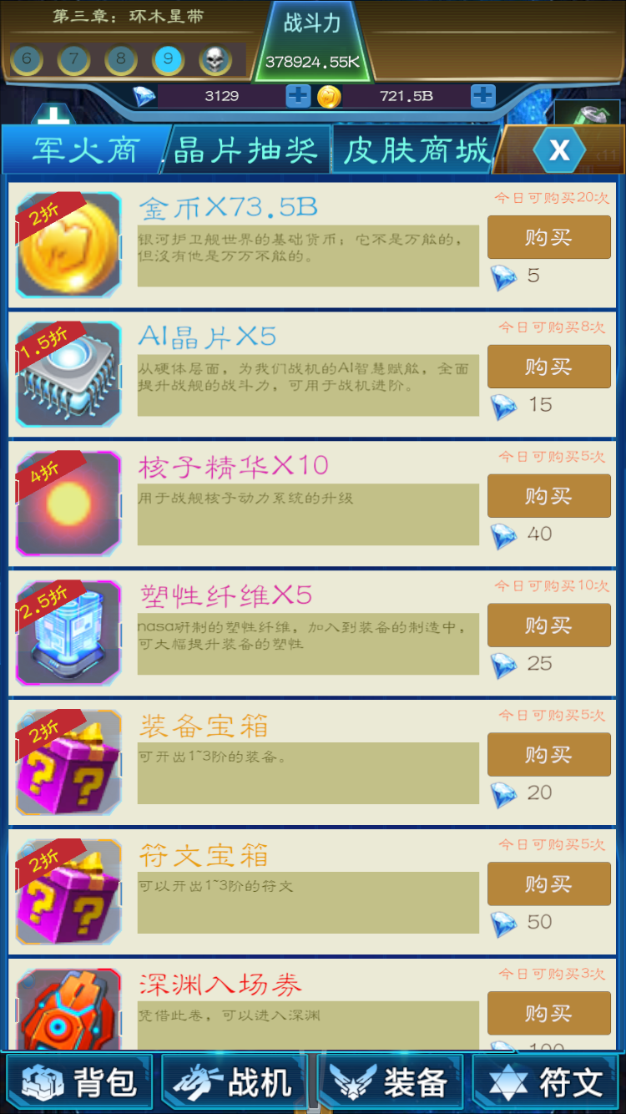

四. | UI细则
 | 1. | UI入口
 |  | 从商城按钮点击进入
 |  | 商城界面有3个页签，军火商，抽奖，皮肤商城3个页签
 | 2. | 道具Icone区域
 |  | 1） | 区域截图
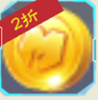
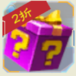

 |  | 2） | 包含元素与规则概述
 |  |  | a. | 折扣
 |  |  |  | 没有折扣时不显示
 |  |  | b. | 道具Icone
 |  |  |  | 这里的Icone走商店表，解决批量道具的问题，有些需要美术新出图
 |  |  | c. | 品质框
 |  |  |  | 品质ID从道具表取
 | 3. | 商品名字
 |  | 1） | 区域截图

 |  | 2） | 规则概述
 |  |  | 道具名取item表，数量在商城表中配
 | 4. | 物品描述
 |  | 1） | 区域截图

 |  | 2） | 规则概述
 |  |  | 描述信息取自道具表
 | 5. | 购买区域
 |  | 1） | 区域截图
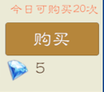

 |  | 2） | 包含元素与区域截图
 |  |  | a. | 今日可购买次数
 |  |  |  | 每日重置初始次数从商店表中取，客户端上线从服务端拉取
 |  |  | b. | 钻石消耗
 |  |  |  | 钻石不够颜色变红，够了维持当前颜色
 |  |  | c. | 购买按钮
 |  |  |  | 钻石不够置灰，购买字色变红

